상품제안서
스탠다드 4in1 전동 자동 와인오프너 풀세트 병따개 | 상품코드: F25052

 |  |  |  |  |  |  | 02-412-0044 | www.easy1.co.kr
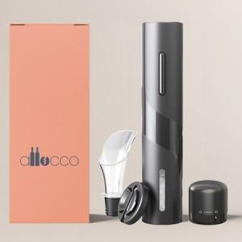

【상세/제작정보】 | 쉽고 편하게 사용이 가능한 전동 와인 오프너

【인쇄/포장옵션】 | 레이저, 개별인쇄 / 포장지포장

【공급단가】 | 수량 | 50~ | 100~ | 500~ | 1,000~ | 2,000~
*VAT별도 | 단가 | 14,370원 | 14,140원 | 13,800원 | 13,450원 | 13,220원

【상품 URL】 | http://www.easy1.co.kr/src/goods_detail.php?gdno=25052

